SCHEMA
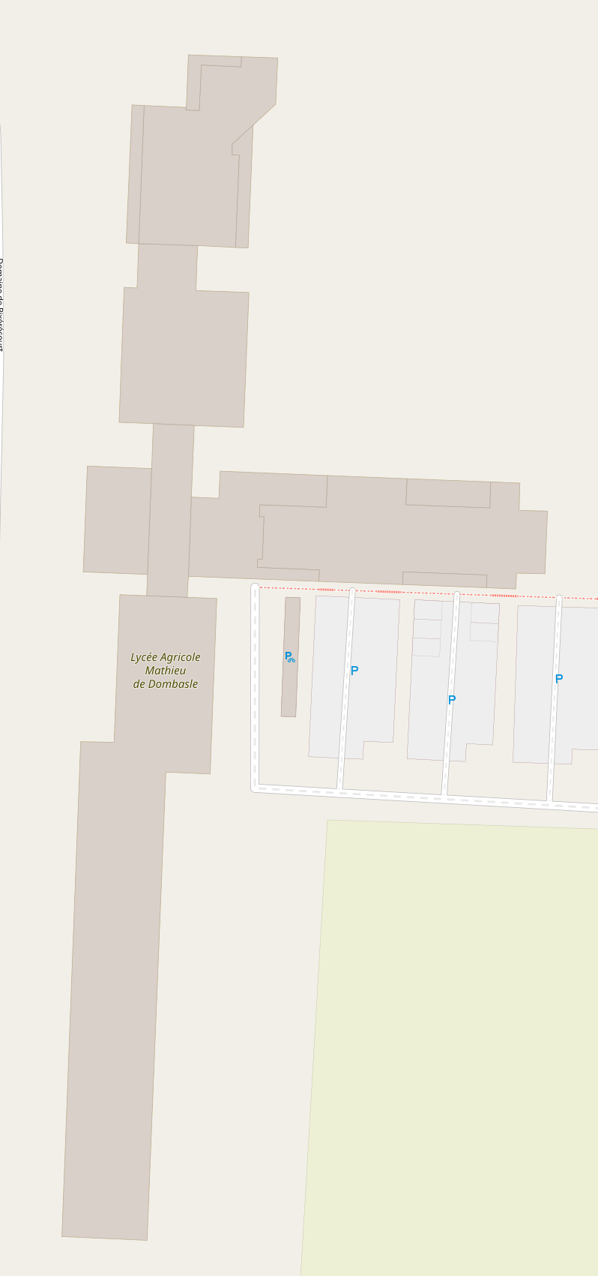
EX9-X
GY1-1 Exemple GYMNASE
EX3-1 Exemple AMPHI

EX6-1 RDCH EXTERNAT
EX6-2 RDCH EXTERNAT

EX6-3 R-1 Exemple ARCHIVES

IN1-1 R-1 INTERNAT BTS

